5.12
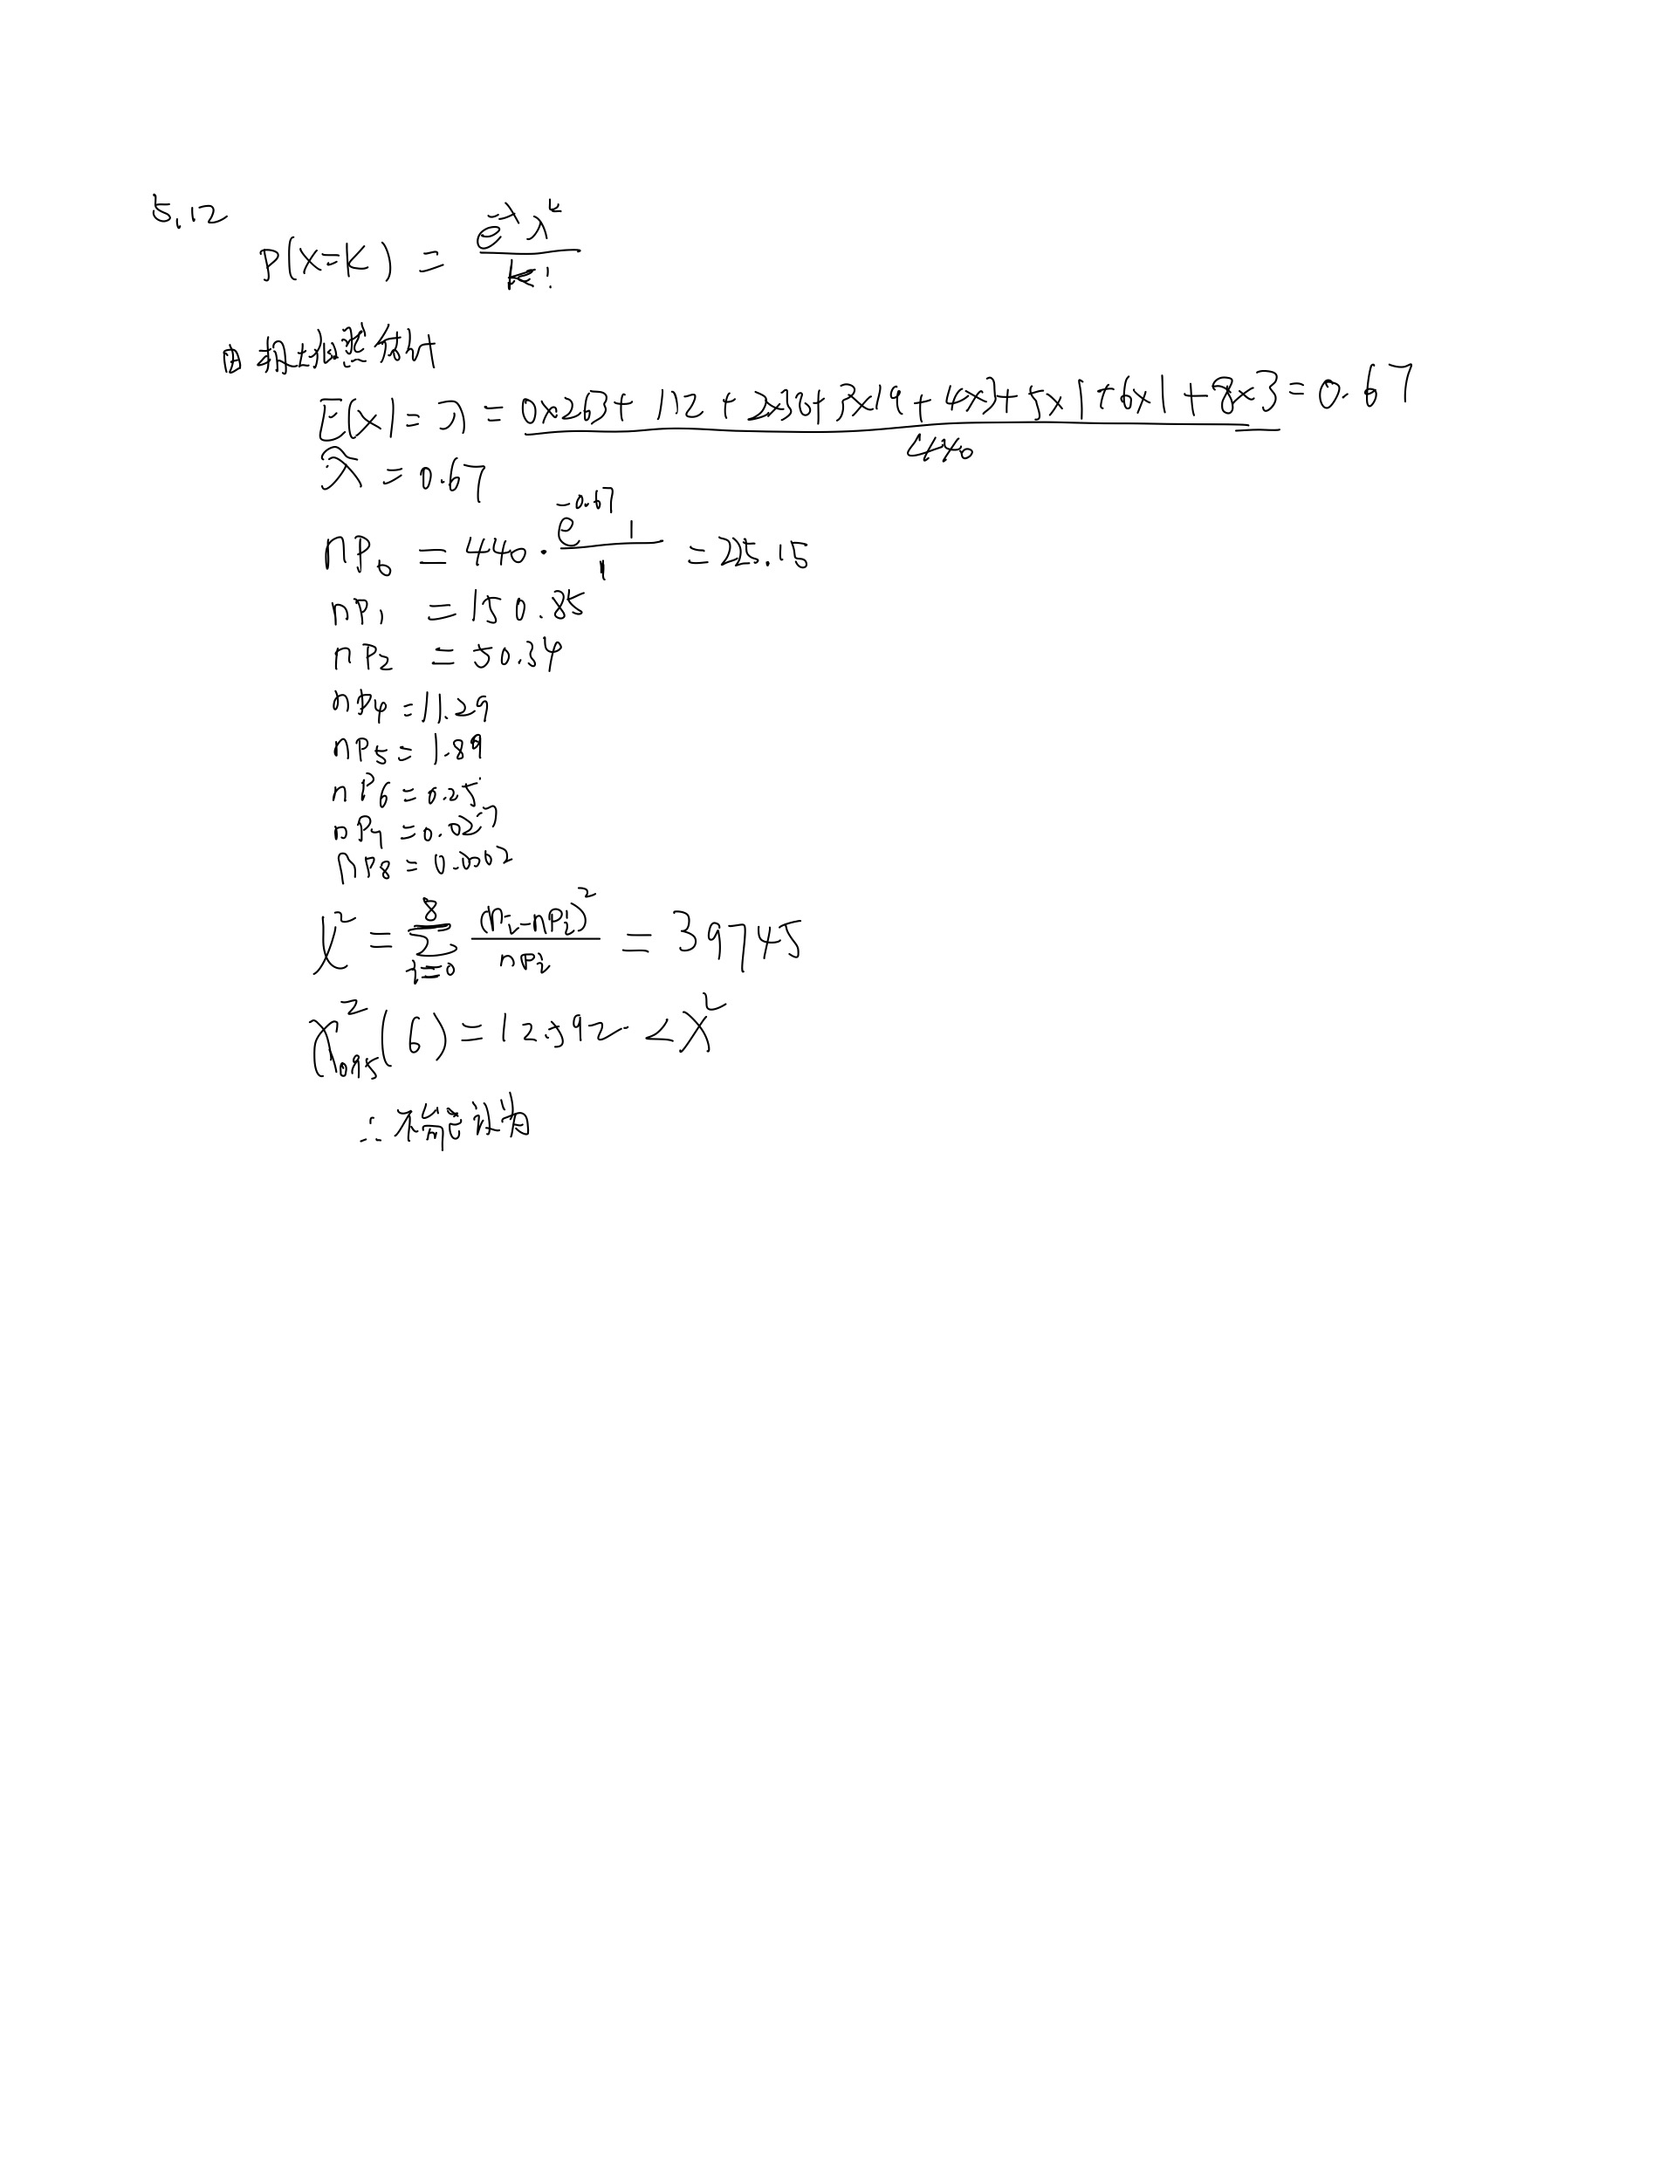
5.12 在某细纱机上进行断点率测定，测定锭子总数为440，测得断头次数记录如下表,问可否认为锭子的断头数服从泊松 分布（a = 0.05)
解：
每锭断头数 | 锭数（实测）
0 | 263
1 | 112
2 | 38
3 | 19
4 | 3
5 | 1
6 | 1
7 | 0
8 | 3

5.13
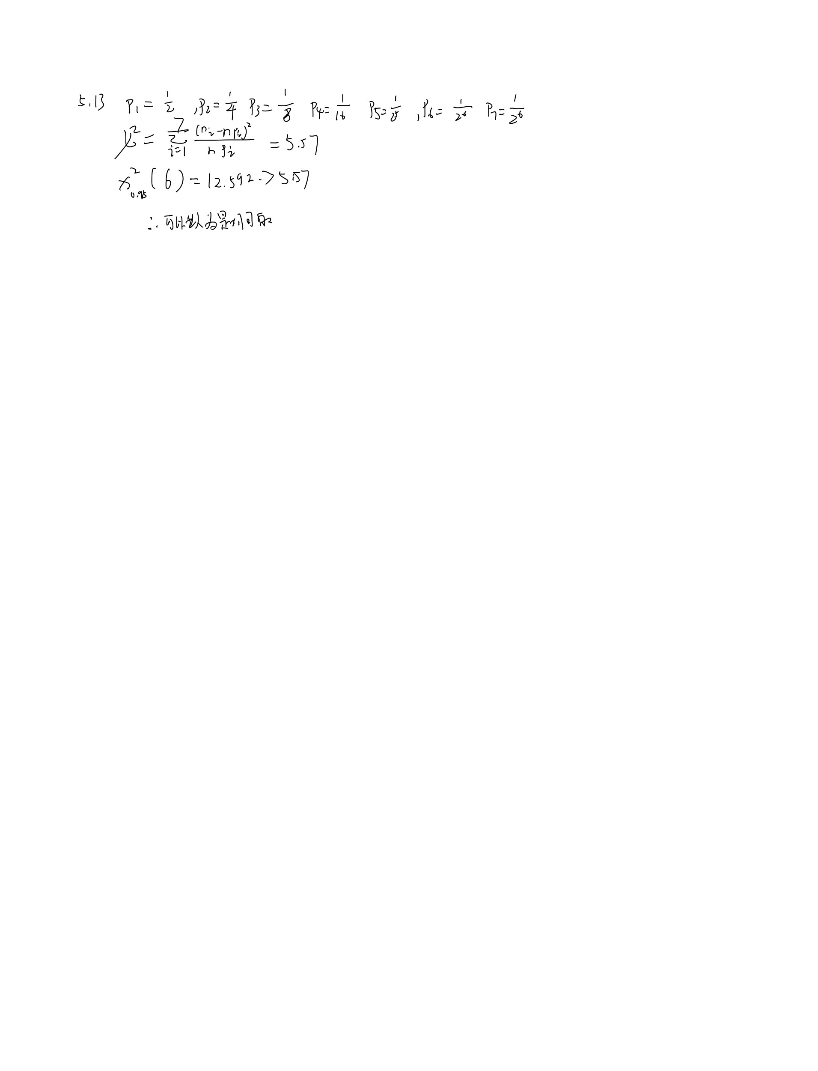
5.13 投一枚硬币，直至出现正面，记下第k次投掷时首次出现正面的频数nk，见表5.10.你是否相信硬币是均匀对称的？（取a=0.05）
解：
k | nk
1 | 280
2 | 147
3 | 86
4 | 38
5 | 15
6 | 13
》7 | 7
总数： | 586

5.14

5.14 灰色的兔与棕色的兔交配后会产生灰色、黑色、肉桂色和棕色等四种颜色的后代，其数量的比列按遗传学的理论应当是9:3:3:1，为了验证这个理论，做了一些观测，得到如下数据，256个后代中，灰色兔有149只，黑色兔有54只，肉桂色兔有42只，棕色兔有11只。问：关于兔子的遗传理论是否可信？（取a=0.05）
解：

5.17
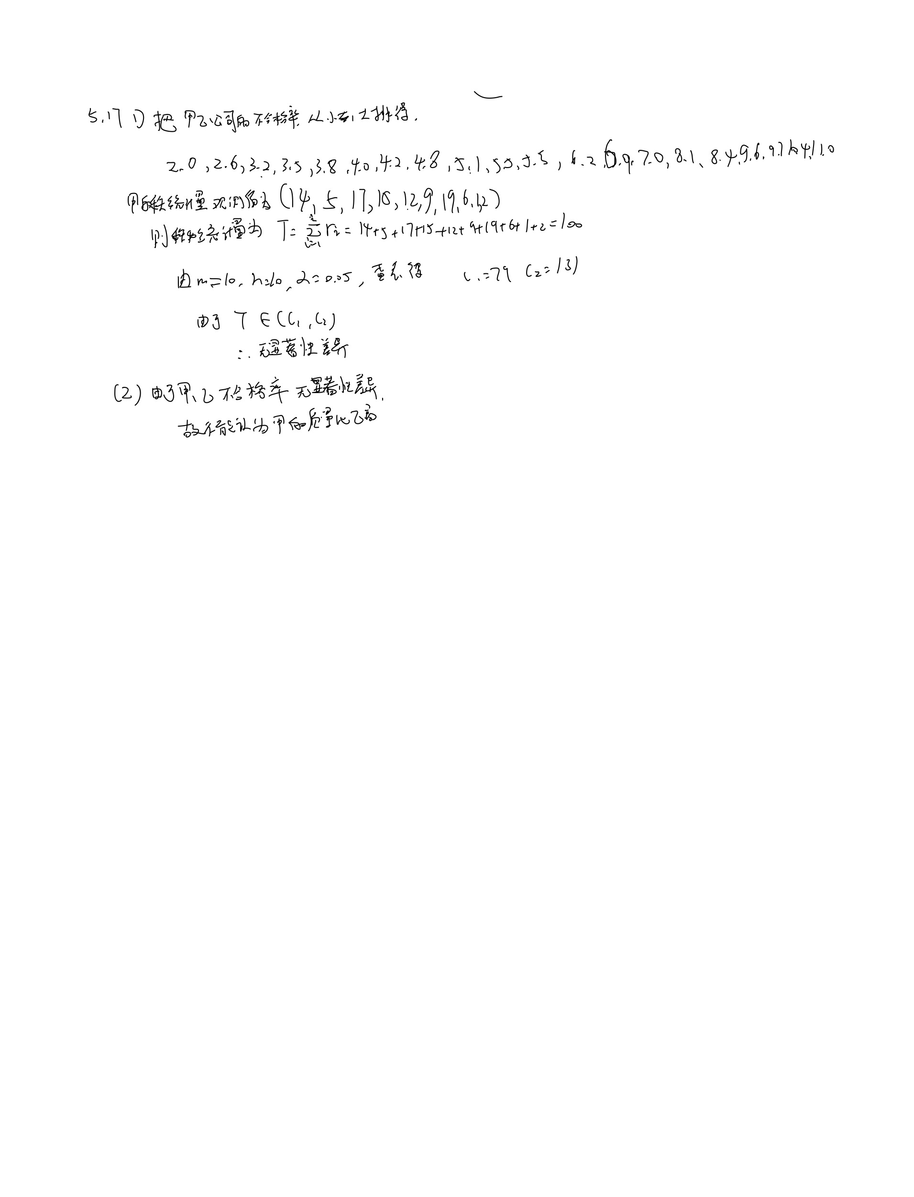
5.17 某采购员考虑在甲乙两家公司中选择一家购买其生产的产品，根据以往的记录知道这两家公司出售的产品不合格率数据如下表 1）在显著水平5﹪下，能否认为甲乙两公司产品的质量无显著差异？ 2）在显著水平5﹪下，能否认为甲公司的产品质量显著优于乙公司？
甲 | 7.0 | 3.8 | 9.6 | 8.1 | 6.2 | 5.1 | 10.4 | 4.0 | 2.0 | 2.6
乙 | 5.5 | 3.2 | 4.2 | 11.0 | 9.7 | 6.9 | 3.5 | 4.8 | 5.5 | 8.4
解：

5.18
5.18 某工厂欲判断在装配线上工作的男工和女工的生产技能是否有差异，抽取了9名男工和5名女工进行测试评分，取得数据如下表： 在显著性水平a=0.05下，能否认为男工和女工的生产技能有显著差异？
女工 | 1300 | 1100 | 680 | 1250 | 790
男工 | 1400 | 1500 | 570 | 700 | 1000 | 700 | 1220 | 1050 | 500
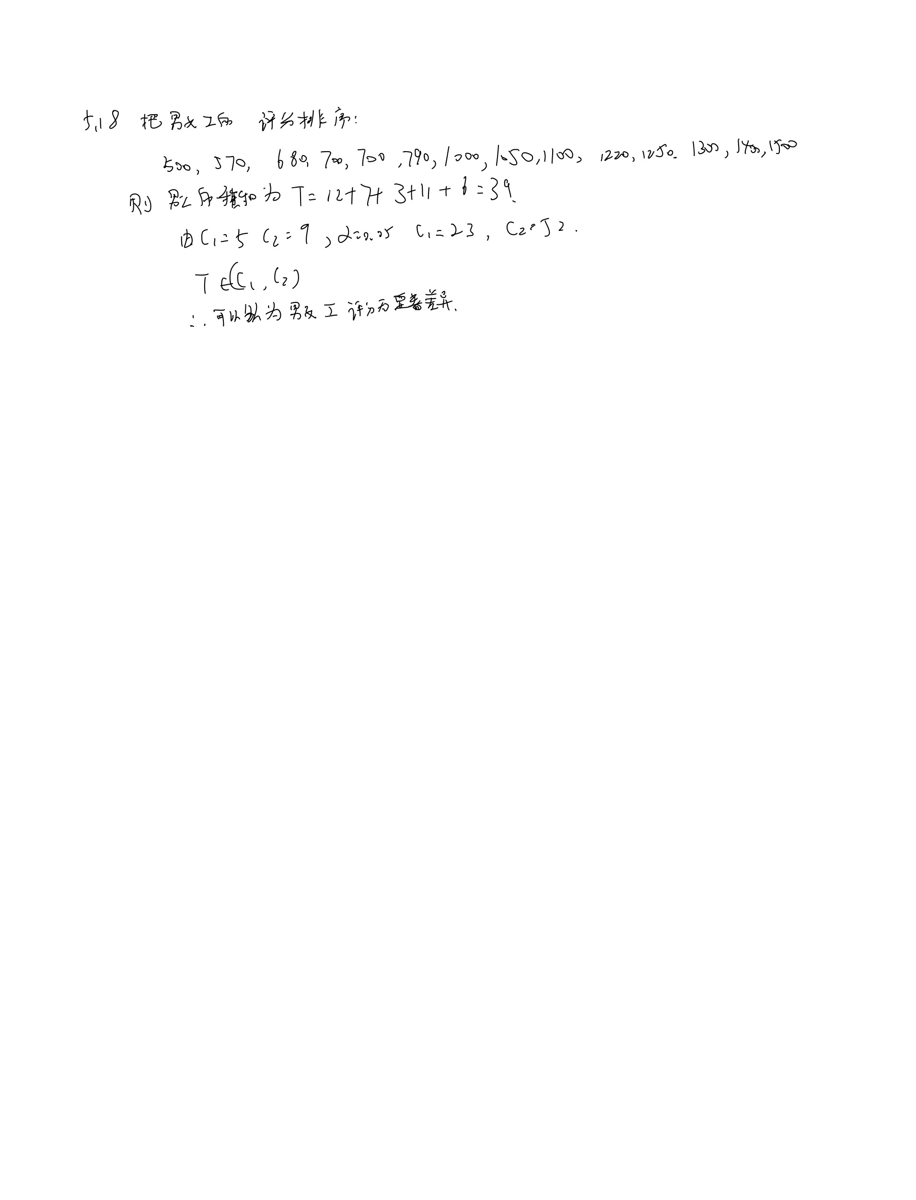
解：

补10
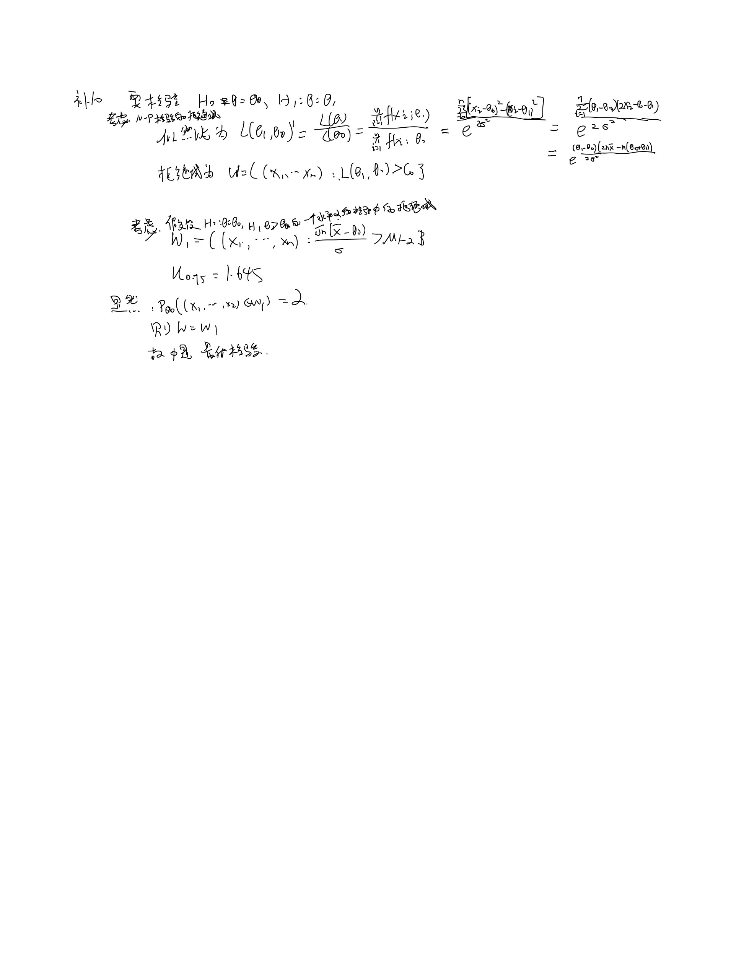
解：

